画面遷移図
ドキュメント名 |  | 分析・集計管理機能 | セクション
プロジェクト名 |  | サイトリニューアル | 作成者 | 2025-07-09 | 作成日 | 高久 | 更新者 | 更新日

 | 説明
 | ・分析・集計機能の画面遷移図

 | 画面遷移図（管理画面）

グローバル
メニュー

日別・月別集計

検索入力

検索結果

日別・月別集計
CSV出力

受注売上分析
検索入力

検索結果

受注売上分析 CSV出力

入荷通知依頼
検索入力

検索結果

入荷通知依頼 CSV出力

フォーマット売上分析

検索入力

検索結果

フォーマット売上分析 CSV出力

特集タグ編集CSV
ダウンロード

検索入力

特集タグ編集
CSVダウンロード CSV出力

日別・月別集計 集計一覧(検索項目-日別)
ドキュメント名 |  |  |  |  |  | 分析・集計管理機能 |  |  |  | セクション
プロジェクト名 |  |  |  |  |  | サイトリニューアル |  |  |  | 作成者 |  | 高久 |  | 作成日 | 2025-07-09 | 更新者 | 更新日

機能No |  |  | M12-01 |  |  | 機能名 |  | 日別・月別集計 集計一覧表示 |  |  |  |  |  | 概要 | 受注データを使って日別・月別の集計を行うことが可能

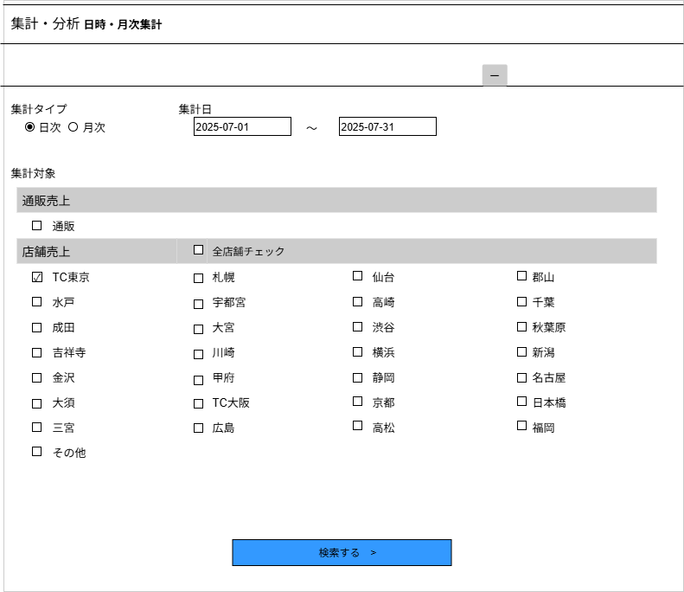
 | レイアウト図
 |  |  |  |  |  |  |  |  |  |  |  |  |  |  |  |  |  | 集計対象について

(8)
 |  |  |  |  |  |  |  |  |  |  |  |  |  |  |  |  |  | ・通販売上
 |  |  |  |  |  |  |  |  |  |  |  |  |  |  |  |  |  |  | 配送方法が①店頭受取(スムーズ店頭受取含む）以外、②なし以外
 |  |  |  |  |  |  |  |  |  |  |  |  |  |  |  |  |  |  | 支払方法が店頭支払、店頭支払(店内PC)以外
 |  |  |  |  |  |  |  |  |  |  |  |  |  |  |  |  |  |  | 対応状況が出荷完了

(1)
(2)
(3)
 |  |  |  |  |  |  |  |  |  |  |  |  |  |  |  |  |  | ・店舗売上
 |  |  |  |  |  |  |  |  |  |  |  |  |  |  |  |  |  |  | 配送方法が店頭受取(スムーズ店頭受取含む）またはなし
 |  |  |  |  |  |  |  |  |  |  |  |  |  |  |  |  |  |  | 支払方法が店頭支払、店頭支払(店内PC)、クレジットカード
 |  |  |  |  |  |  |  |  |  |  |  |  |  |  |  |  |  |  | 対応状況が出荷完了

 |  |  |  |  |  |  |  |  |  |  |  |  |  |  |  |  |  | ・対象店舗
 |  |  |  |  |  |  |  |  |  |  |  |  |  |  |  |  |  |  | 店舗登録画面の公開状態が公開であり、開店状態が開店であるものを集計対象の店舗とする
 |  |  |  |  |  |  |  |  |  |  |  |  |  |  |  |  |  |  |  | 開店状態は見ない
(4)
(6)

(5)

(7)

 | カスタマイズ説明
 | ・カスタマイズ要件
 |  | ・ | 集計方式の変更
 |  | ・ | 検索項目について
 |  | ・ | スマレジについて

 |  | カスタマイズ要件に記載の内容以外は現行踏襲とする

 | 処理概要（★はカスタマイズ項目）
 | 概要
 |  | 受注データを使って日別・月別の集計を行うことが可能

 | 機能
 |  | 現行機能をベースに下記のカスタマイズを行う

 |  | 集計方式の変更
 |  |  | ・ | 集計は売上として計上できるものとし、それ以外の対応状況は計上しない
 |  |  |  | (注文ステータスが「出荷完了」のみ集計対象とする)
 |  |  | ・ | 集計データをバッチであらかじめ作成することで速度改善を行う

 |  | 検索項目について
 |  |  | ・ | 検索項目は以下の項目に固定とする
 |  |  |  | ・ | 識別ID 1 : 集計タイプ(既存)
 |  |  |  | ・ | 識別ID 2～3 :集計日(既存)
 |  |  |  | ・ | 識別ID 4～6:集計対象(新規)
 |  |  | ・ | 売上集計用に検索項目に出力するフラグを店舗管理に持たせる(追加)
 |  |  | ・ | 今回のカスタマイズに伴い、下記項目は削除する
 |  |  |  | ・ | 利用端末
 |  |  |  | ・ | 表示項目(注文) ※検索結果の出力項目が固定になるため
 |  |  |  | ・ | 表示項目(詳細) ※検索結果の出力項目が固定になるため
 |  |  | ・ | 識別ID 1:集計タイプの切り替えを行うたびに、集計日の値が上書きされる
 |  |  |  | ・ | 集計タイプが「日別」の場合、集計日は「当月1日」から「当月末日」を自動入力
 |  |  |  | ・ | 集計タイプが「月別」の場合、集計月は「2か月前」から「当月」を自動入力
 |  |  | ・ | 識別ID 4:集計対象(通販)にチェックを入れた場合、通販の売上集計を行う
 |  |  | ・ | 識別ID 5:集計対象(各店舗)の追加。店舗一覧から売上集計したい店舗にチェックを入れる
 |  |  |  | 初期設定として、店舗一覧にログインしたユーザーが所属している店舗にチェックが入った状態で表示される(追加)
 |  |  | ・ | 識別ID 6:店舗全選択/全解除のチェックボックスは、識別ID 5:集計対象(各店舗)の全チェックボックスと連動
 |  |  |  | チェックを入れると、識別ID 5:集計対象(各店舗)にある全店舗のチェックボックスにチェックが入る
 |  |  |  | チェックを外すと、識別ID 5:集計対象(各店舗)にある全店舗のチェックボックスにチェックが外れる

 |  | スマレジについて
 |  |  | ・ | スマレジの取引データは基本的にリアルタイムに送信される
 |  |  | ・ | 本店のほか、支店やスマレジの取引情報も集計対象として取り扱う

 | 識別ID |  |  | ラベル |  |  | 書式・制限 |  | 必須 |  | 最大文字数 または最大値 |  | 初期値 |  | 画面部品の説明
 | 1 |  |  | 集計タイプ |  |  | ラジオボックス |  | 〇 |  |  |  | - |  | 集計範囲を日時・月次のいずれかを選択
 | 2 |  |  | 集計日(From) |  |  | 日付(yyyy/mm/dd) |  | 〇 |  |  |  | 当月1日 |  | 集計開始日付を指定する
 | 3 |  |  | 集計日(To) |  |  | 日付(yyyy/mm/dd) |  | 〇 |  |  |  | 当月末日 |  | 集計終了日付を指定する
 | 4 |  |  | 集計対象(通販) |  |  | チェックボックス |  | - |  |  |  | - |  | 検索結果に「通販売上集計」を含める場合はチェックを入れる
 | 5 |  |  | 集計対象(各店舗) |  |  | チェックボックス (店舗毎) |  | - |  |  |  | - |  | 店舗一覧から「店舗売上集計」をしたい店舗にチェックを入れる。ログインユーザーの所属店舗には自動的にチェックが入る。
 | 6 |  |  | 店舗全選択/全解除 |  |  | チェックボックス |  | - |  |  |  | - |  | チェックボックスの設定に沿って、すべての各店舗のチェックボックスと連動
 | 7 |  |  | 検索ボタン |  |  | ボタン |  | - |  |  |  | - |  | 検索を実行する
 | 8 |  |  | 検索枠表示・非表示ボタン |  |  | ボタン |  | - |  |  |  | - |  | 検索枠(識別ID 1～6)の表示・非表示

日別・月別集計 集計一覧(検索項目-月別)
ドキュメント名 |  |  |  |  |  | 分析・集計管理機能 |  |  |  | セクション
プロジェクト名 |  |  |  |  |  | サイトリニューアル |  |  |  | 作成者 |  | 高久 |  | 作成日 | 2025-07-09 | 更新者 | 更新日

機能No |  |  | M12-01 |  |  | 機能名 |  | 日別・月別集計 集計一覧表示 |  |  |  |  |  | 概要 | 受注データを使って日別・月別の集計を行うことが可能

 | レイアウト図
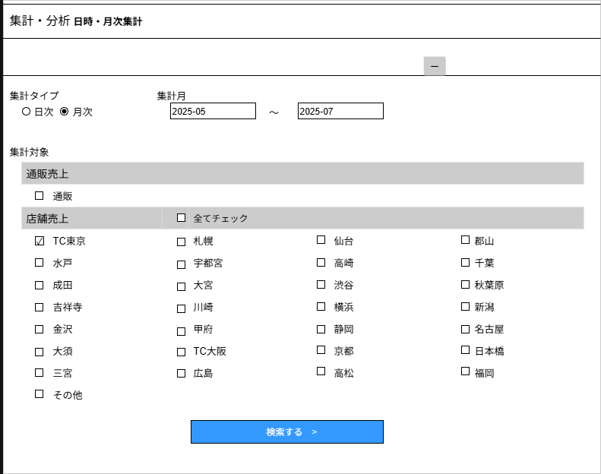

(8)

(1)
(2)
(3)

(4)

(6)

(5)

(7)

 | カスタマイズ説明
 | ・カスタマイズ要件
 |  | ・ | 集計方式の変更
 |  | ・ | 検索項目について
 |  | ・ | スマレジについて

 |  | カスタマイズ要件に記載の内容以外は現行踏襲とする

 | 処理概要（★はカスタマイズ項目）
 | 概要
 |  | 受注データを使って日別・月別の集計を行うことが可能

 | 機能
 |  | 現行機能をベースに下記のカスタマイズを行う

 |  | 集計方式の変更
 |  |  | ・ | 集計は売上として計上できるものとし、それ以外の対応状況は計上しない
 |  |  |  | (注文ステータスが「出荷完了」のみ集計対象とする)
 |  |  | ・ | 集計データをバッチであらかじめ作成することで速度改善を行う

 |  | 検索項目について
 |  |  | ・ | 検索項目は以下の項目に固定とする
 |  |  |  | ・ | 識別ID 1 : 集計タイプ(既存)
 |  |  |  | ・ | 識別ID 2～3 :集計日(既存)
 |  |  |  | ・ | 識別ID 4～5:集計対象(新規)
 |  |  | ・ | 売上集計用に検索項目に出力するフラグを店舗管理に持たせる(追加)
 |  |  | ・ | 今回のカスタマイズに伴い、下記項目は削除する
 |  |  |  | ・ | 利用端末
 |  |  |  | ・ | 表示項目(注文) ※検索結果の出力項目が固定になるため
 |  |  |  | ・ | 表示項目(詳細) ※検索結果の出力項目が固定になるため
 |  |  | ・ | 売上集計用に検索項目に出力するフラグを店舗管理に持たせる
 |  |  | ・ | 識別ID 1:集計タイプの切り替えを行うたびに、集計日の値が上書きされる
 |  |  |  | ・ | 集計タイプが「日別」の場合、集計日は「当月1日」から「当月末日」を自動入力
 |  |  |  | ・ | 集計タイプが「月別」の場合、集計月は「2か月前」から「当月」を自動入力
 |  |  | ・ | 識別ID 4:集計対象(通販)にチェックを入れた場合、通販の売上集計を行う
 |  |  | ・ | 識別ID 5:集計対象(各店舗)の追加。店舗一覧から売上集計したい店舗にチェックを入れる
 |  |  |  | 初期設定として、店舗一覧にログインしたユーザーが所属している店舗にチェックが入った状態で表示される(追加)
 |  |  | ・ | 識別ID 6:店舗全選択/全解除のチェックボックスは、識別ID 5:集計対象(各店舗)の全チェックボックスと連動
 |  |  |  | チェックを入れると、識別ID 5:集計対象(各店舗)にある全店舗のチェックボックスにチェックが入る
 |  |  |  | チェックを外すと、識別ID 5:集計対象(各店舗)にある全店舗のチェックボックスにチェックが外れる

 |  | スマレジについて
 |  |  | ・ | スマレジの取引データは基本的にリアルタイムに送信される
 |  |  | ・ | 本店のほか、支店やスマレジの取引情報も集計対象として取り扱う

 | 識別ID |  |  | ラベル |  |  | 書式・制限 |  | 必須 |  | 最大文字数 または最大値 |  | 初期値 |  | 画面部品の説明
 | 1 |  |  | 集計タイプ |  |  | ラジオボックス |  | 〇 |  |  |  | - |  | 集計範囲を日時・月次のいずれかを選択
 | 2 |  |  | 集計月(From) |  |  | 年月(yyyy-mm) |  | 〇 |  |  |  | 2か月前の月初 |  | 集計開始年月を指定する
 | 3 |  |  | 集計月(To) |  |  | 年月(yyyy-mm) |  | 〇 |  |  |  | 当月 |  | 集計終了年月を指定する
 | 4 |  |  | 集計対象(通販) |  |  | チェックボックス |  | - |  |  |  | - |  | 検索結果に「通販売上集計」を含める場合はチェックを入れる
 | 5 |  |  | 集計対象(各店舗) |  |  | チェックボックス (店舗毎) |  | - |  |  |  | - |  | 店舗一覧から「店舗売上集計」をしたい店舗にチェックを入れる。ログインユーザーの所属店舗には自動的にチェックが入る。
 | 6 |  |  | 店舗全選択/全解除 |  |  | チェックボックス |  | - |  |  |  | - |  | チェックボックスの設定に沿って、すべての各店舗のチェックボックスと連動
 | 7 |  |  | 検索ボタン |  |  | ボタン |  | - |  |  |  | - |  | 検索を実行する
 | 8 |  |  | 検索枠表示・非表示ボタン |  |  | ボタン |  | - |  |  |  | - |  | 検索枠(識別ID 1～6)の表示・非表示

日別・月別集計 集計一覧(検索結果-日別)
ドキュメント名 |  |  |  |  |  | 分析・集計管理機能 |  |  |  | セクション
プロジェクト名 |  |  |  |  |  | サイトリニューアル |  |  |  | 作成者 |  | 高久 |  | 作成日 | 2025-07-09 | 更新者 | 堀部 | 更新日 | 2025-10-28

機能No |  |  | M12-01 |  |  | 機能名 |  | 日別・月別集計 集計一覧表示 |  |  |  |  |  | 概要 | 受注データを使って日別・月別の集計を行うことが可能

 | レイアウト図
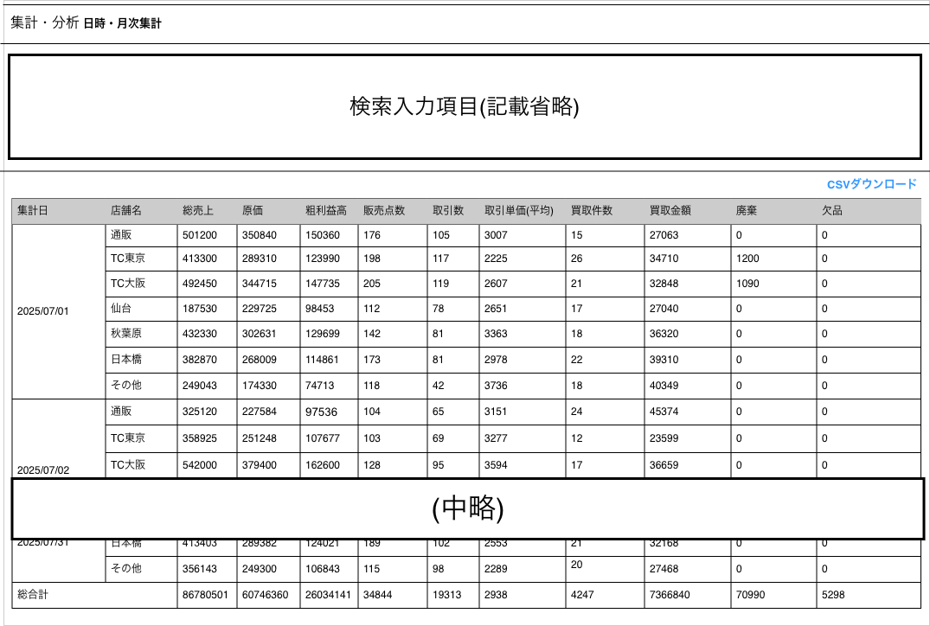
(1)
(2)
(3)
(4)
(8)
(9)
(7)
(11)
(5)
(6)
(10)
(12)
(13)
(14)

 |  |  |  |  |  |  |  |  |  |  |  |  |  |  |  |  |  |  |  | 各項目の詳細説明
 |  |  |  |  |  |  |  |  |  |  |  |  |  |  |  |  |  |  |  | (1)集計日 | [受注の場合]: 受注日
 |  |  |  |  |  |  |  |  |  |  |  |  |  |  |  |  |  |  |  |  | [店頭買取の場合]： 買取申込日
 |  |  |  |  |  |  |  |  |  |  |  |  |  |  |  |  |  |  |  |  | [ネット買取の場合]： 買取申込日
 |  |  |  |  |  |  |  |  |  |  |  |  |  |  |  |  |  |  |  |  | [廃棄、欠品の場合]： 在庫変動履歴の登録日
 |  |  |  |  |  |  |  |  |  |  |  |  |  |  |  |  |  |  |  | (2)店舗名 | 集計対象の店舗
 |  |  |  |  |  |  |  |  |  |  |  |  |  |  |  |  |  |  |  |  | その他は不要
 |  |  |  |  |  |  |  |  |  |  |  |  |  |  |  |  |  |  |  | (3)総売上 | 商品合計金額
 |  |  |  |  |  |  |  |  |  |  |  |  |  |  |  |  |  |  |  |  | 送料・手数料は含む
 |  |  |  |  |  |  |  |  |  |  |  |  |  |  |  |  |  |  |  |  | ポイント・クーポンによる値引きは考慮しない（値引き前金額）
 |  |  |  |  |  |  |  |  |  |  |  |  |  |  |  |  |  |  |  | (4)原価 | 受注に保存されている受注時原価の合計
 |  |  |  |  |  |  |  |  |  |  |  |  |  |  |  |  |  |  |  | (5)粗利益高 | (3)総売上 - (4)原価
 |  |  |  |  |  |  |  |  |  |  |  |  |  |  |  |  |  |  |  | (6)販売点数 | 注文明細の数量を足しあげた数
 |  |  |  |  |  |  |  |  |  |  |  |  |  |  |  |  |  |  |  | (7)取引数 | 注文件数（dtb_orderのレコード数）
 |  |  |  |  |  |  |  |  |  |  |  |  |  |  |  |  |  |  |  | (8)取引単価 | 総売上÷取引数
 |  |  |  |  |  |  |  |  |  |  |  |  |  |  |  |  |  |  |  |  | 小数点第一位を四捨五入
 |  |  |  |  |  |  |  |  |  |  |  |  |  |  |  |  |  |  |  | (9)買取件数 | 通販の場合はネット買取の件数、それ以外は店頭買取の件数
 |  |  |  |  |  |  |  |  |  |  |  |  |  |  |  |  |  |  |  |  | ネット買取は査定承諾日が入っているものを集計対象とする
 |  |  |  |  |  |  |  |  |  |  |  |  |  |  |  |  |  |  |  |  | ※キャンセルは含まない
 |  |  |  |  |  |  |  |  |  |  |  |  |  |  |  |  |  |  |  |  | 店頭買取の場合は買取成立日が入っている者を集計対象とする
 |  |  |  |  |  |  |  |  |  |  |  |  |  |  |  |  |  |  |  |  | ※管理者取消は含まない
 |  |  |  |  |  |  |  |  |  |  |  |  |  |  |  |  |  |  |  | (10)買取金額 | ネット買取は査定承諾金額合計（査定金額合計ではない）、送料は含まない
 |  |  |  |  |  |  |  |  |  |  |  |  |  |  |  |  |  |  |  |  | 店頭買取は査定金額合計
 |  |  |  |  |  |  |  |  |  |  |  |  |  |  |  |  |  |  |  | (11)廃棄 | 通販は本店EC在庫を集計、集計日は在庫変動履歴の登録日
 |  |  |  |  |  |  |  |  |  |  |  |  |  |  |  |  |  |  |  |  | 店舗はTC東京のみスマレジ在庫のみ集計
 |  |  |  |  |  |  |  |  |  |  |  |  |  |  |  |  |  |  |  |  | その他の店舗はEC在庫とスマレジ在庫を集計
 |  |  |  |  |  |  |  |  |  |  |  |  |  |  |  |  |  |  |  |  | 在庫変動履歴の在庫変動区分の詳細区分が以下のもの以外が対象
 | カスタマイズ説明 |  |  |  |  |  |  |  |  |  |  |  |  |  |  |  |  |  |  |  | [廃棄(イベント商品)、廃棄(他事業移動)]以外
 | ・カスタマイズ要件 |  |  |  |  |  |  |  |  |  |  |  |  |  |  |  |  |  |  |  | 在庫変動履歴にはマイナスの値が入るが、集計結果はプラスに反転させる
 |  | ・ | 集計方式の変更 |  |  |  |  |  |  |  |  |  |  |  |  |  |  |  |  | (12)欠品 | 通販は本店EC在庫を集計、集計日は在庫変動履歴の登録日
 |  | ・ | 集計項目の固定 |  |  |  |  |  |  |  |  |  |  |  |  |  |  |  |  |  | 店舗はTC東京のみスマレジ在庫のみ集計
 |  | ・ | スマレジについて |  |  |  |  |  |  |  |  |  |  |  |  |  |  |  |  |  | その他の店舗はEC在庫とスマレジ在庫を集計
 |  |  |  |  |  |  |  |  |  |  |  |  |  |  |  |  |  |  |  |  | 在庫変動履歴の在庫変動区分の詳細区分が以下のものが対象
 |  | カスタマイズ要件に記載の内容以外は現行踏襲とする |  |  |  |  |  |  |  |  |  |  |  |  |  |  |  |  |  |  | 欠品減算（受注）、欠品加算（移動）
 |  |  |  |  |  |  |  |  |  |  |  |  |  |  |  |  |  |  |  |  | 在庫変動履歴にはマイナスの値が入るが、集計結果はプラスに反転させる

 | 処理概要（★はカスタマイズ項目）
 |  |  |  |  |  |  |  |  |  |  |  |  |  |  |  |  |  |  |  | 店舗の並び順は店舗の表示順の昇順
 |  | 概要
 |  |  | 受注データを使って日別・月別の集計を行うことが可能

 | ★ | 集計方式の変更
 |  |  | ・ | 販売関連の集計は注文データの注文ステータスが「出荷完了」のみ計上し、それ以外の注文ステータスは計上しない
 |  |  | ・ | 買取関連の集計は買取データの買取ステータスが「買取成立」のみ計上し、それ以外の買取ステータスは計上しない

 | ★ | 集計項目の固定
 |  |  | 今回のカスタマイズで、結果出力時の項目を固定とする
 |  |  | ・ | 識別ID 2: 「支店名」を追加。「通販」もしくは指定された「店舗名」または「その他」を出力
 |  |  |  |  | ※「その他」は通販・各店舗に該当しない売上を計上
 |  |  | ・ | 識別ID 3: 「総売上」を追加。通販・店舗毎の売上総件数を出力
 |  |  | ・ | 識別ID 4: 「原価」を追加。通販・店舗毎の原価合計を出力
 |  |  | ・ | 識別ID 5: 「粗利益高」を追加。通販・店舗毎の粗利益高を出力
 |  |  |  |  | 計算式 : 粗利益高=総売上 - 原価
 |  |  | ・ | 識別ID 6 : 「販売点数」を追加。通販・店舗毎の販売点数を出力
 |  |  | ・ | 識別ID 7: 「取引数」を追加。通販・店舗毎の取引数を出力
 |  |  | ・ | 識別ID 8: 「取引単価(平均)」を追加。通販・店舗毎に1回の取引に対しての購入金額平均を出力
 |  |  | ・ | 識別ID 9: 「買取件数」を追加。通販・店舗毎に買取が行われた取引件数
 |  |  | ・ | 識別ID 10: 「買取金額」を追加。通販・店舗毎の買取合計を出力
 |  |  | ・ | 識別ID 11: 「廃棄」を追加。在庫変動区分が「廃棄」となっているものを集計し廃棄コスト合計を出力
 |  |  |  | ※在庫変動区分の子区分が廃棄(イベント商品)、廃棄(他事業移動)となっているものは廃棄の集計に含めない
 |  |  | ・ | 識別ID 12: 「欠品」を追加。在庫変動区分が「欠品」となっているものを集計しコスト合計を出力
 |  |  | ・ | 識別ID 14: 「総合計」を追加。識別ID3～12各列のそれぞれの総合計を出力

 | ★ | スマレジについて
 |  |  | ・ | スマレジの取引データは基本的にリアルタイムに送信される
 |  |  | ・ | 本店のほか、支店やスマレジの取引情報も集計対象として取り扱う

 | 識別ID |  |  | ラベル |  |  | 書式・制限 |  | 必須 |  | 最大文字数 または最大値 |  | 初期値 |  | 画面部品の説明
 | 1 |  |  | 集計日 |  |  | テキスト(日付) |  | - |  | - |  | -
 | 2 |  |  | 店舗名 |  |  | テキスト |  | - |  | - |  | - |  | ※カスタマイズ対応、新規項目
 | 3 |  |  | 総売上 |  |  | 数値(整数) |  | - |  | - |  | - |  | ※カスタマイズ対応、新規項目
 | 4 |  |  | 原価 |  |  | 数値(整数) |  | - |  | - |  | - |  | ※カスタマイズ対応、新規項目
 | 5 |  |  | 粗利益高 |  |  | 数値(整数) |  | - |  | - |  | - |  | ※カスタマイズ対応、新規項目
 | 6 |  |  | 販売点数 |  |  | 数値(整数) |  | - |  | - |  | - |  | ※カスタマイズ対応、新規項目。
 | 7 |  |  | 取引数 |  |  | 数値(整数) |  | - |  | - |  | - |  | ※カスタマイズ対応、新規項目
 | 8 |  |  | 取引単価(平均) |  |  | 数値(整数) |  | - |  | - |  | - |  | ※カスタマイズ対応、新規項目
 | 9 |  |  | 買取件数 |  |  | 数値(整数) |  | - |  | - |  | - |  | ※カスタマイズ対応、新規項目
 | 10 |  |  | 買取金額 |  |  | 数値(整数) |  | - |  | - |  | - |  | ※カスタマイズ対応、新規項目
 | 11 |  |  | 廃棄 |  |  | 数値(整数) |  | - |  | - |  | - |  | ※カスタマイズ対応、新規項目。 在庫変動区分が「廃棄」となっているもの
 | 12 |  |  | 欠品 |  |  | 数値(整数) |  | - |  | - |  | - |  | ※カスタマイズ対応、新規項目。 在庫変動区分が「欠品」となっているもの
 | 13 |  |  | CSVダウンロード |  |  | リンク |  | - |  | - |  | -
 | 14 |  |  | 総合計 |  |  | 数値(整数) |  | - |  | - |  | - |  | ※カスタマイズ対応、新規項目

日別・月別集計 集計一覧(検索結果-月別)
ドキュメント名 |  |  |  |  |  | 分析・集計管理機能 |  |  |  | セクション
プロジェクト名 |  |  |  |  |  | サイトリニューアル |  |  |  | 作成者 |  | 高久 |  | 作成日 | 2025-07-09 | 更新者 | 堀部 | 更新日 | 2025-10-28

機能No |  |  | M12-01 |  |  | 機能名 |  | 日別・月別集計 集計一覧表示 |  |  |  |  |  | 概要 | 受注データを使って日別・月別の集計を行うことが可能

 | レイアウト図
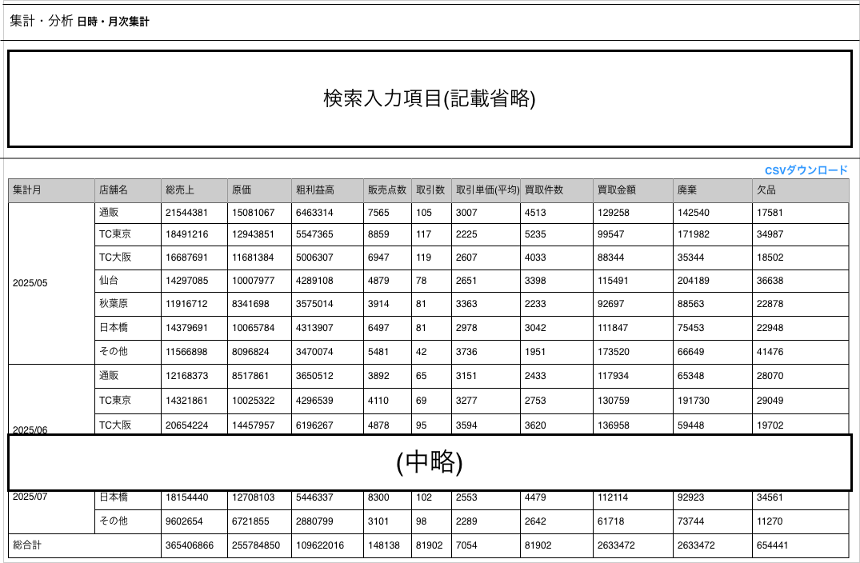

(1)
(2)
(3)
(4)
(5)
(6)
(7)
(8)
(9)
(10)
(11)
(12)
(14)

(13)

 | カスタマイズ説明
 | ・カスタマイズ要件
 |  | ・ | 集計方式の変更
 |  | ・ | 集計項目の固定
 |  | ・ | スマレジについて

 |  | カスタマイズ要件に記載の内容以外は現行踏襲とする

 | 処理概要（★はカスタマイズ項目）

 |  | 概要
 |  |  | 受注データを使って日別・月別の集計を行うことが可能

 | ★ | 集計方式の変更
 |  |  | ・ | 販売関連の集計は注文データの注文ステータスが「出荷完了」のみ計上し、それ以外の注文ステータスは計上しない
 |  |  | ・ | 買取関連の集計は買取データの買取ステータスが「買取成立」のみ計上し、それ以外の買取ステータスは計上しない

 | ★ | 集計項目の固定
 |  |  | 今回のカスタマイズで、結果出力時の項目を固定とする
 |  |  | ・ | 識別ID 2: 「支店名」を追加。「通販」もしくは指定された「店舗名」または「その他」を出力
 |  |  |  |  | ※「その他」は通販・各店舗に該当しない売上を計上
 |  |  | ・ | 識別ID 3: 「総売上」を追加。通販・店舗毎の売上総件数を出力
 |  |  | ・ | 識別ID 4: 「原価」を追加。通販・店舗毎の原価合計を出力
 |  |  | ・ | 識別ID 5: 「粗利益高」を追加。通販・店舗毎の粗利益高を出力
 |  |  |  |  | 計算式 : 粗利益高=総売上 - 原価
 |  |  | ・ | 識別ID 6 : 「販売点数」を追加。通販・店舗毎の販売点数を出力
 |  |  | ・ | 識別ID 7: 「取引数」を追加。通販・店舗毎の取引数を出力
 |  |  | ・ | 識別ID 8: 「取引単価(平均)」を追加。通販・店舗毎に1回の取引に対しての購入金額平均を出力
 |  |  | ・ | 識別ID 9: 「買取件数」を追加。通販・店舗毎に買取が行われた取引件数
 |  |  | ・ | 識別ID 10: 「買取金額」を追加。通販・店舗毎の買取合計を出力
 |  |  | ・ | 識別ID 11: 「廃棄」を追加。在庫変動区分が「廃棄」となっているものを集計し廃棄コスト合計を出力
 |  |  | ・ | 識別ID 12: 「欠品」を追加。在庫変動区分が「欠品」となっているものを集計しコスト合計を出力
 |  |  | ・ | 識別ID 14: 「総合計」を追加。識別ID3～12各列のそれぞれの総合計を出力

 | ★ | スマレジについて
 |  |  | ・ | スマレジの取引データは基本的にリアルタイムに送信される
 |  |  | ・ | 本店のほか、支店やスマレジの取引情報も集計対象として取り扱う

 | 識別ID |  |  | ラベル |  |  | 書式・制限 |  | 必須 |  | 最大文字数 または最大値 |  | 初期値 |  | 画面部品の説明
 | 1 |  |  | 集計月 |  |  | テキスト(年月) |  | - |  | - |  | -
 | 2 |  |  | 店舗名 |  |  | テキスト |  | - |  | - |  | - |  | ※カスタマイズ対応、新規項目
 | 3 |  |  | 総売上 |  |  | 数値(整数) |  | - |  | - |  | - |  | ※カスタマイズ対応、新規項目
 | 4 |  |  | 原価 |  |  | 数値(整数) |  | - |  | - |  | - |  | ※カスタマイズ対応、新規項目
 | 5 |  |  | 粗利益高 |  |  | 数値(整数) |  | - |  | - |  | - |  | ※カスタマイズ対応、新規項目
 | 6 |  |  | 販売点数 |  |  | 数値(整数) |  | - |  | - |  | - |  | ※カスタマイズ対応、新規項目。
 | 7 |  |  | 取引数 |  |  | 数値(整数) |  | - |  | - |  | - |  | ※カスタマイズ対応、新規項目
 | 8 |  |  | 取引単価(平均) |  |  | 数値(整数) |  | - |  | - |  | - |  | ※カスタマイズ対応、新規項目
 | 9 |  |  | 買取件数 |  |  | 数値(整数) |  | - |  | - |  | - |  | ※カスタマイズ対応、新規項目
 | 10 |  |  | 買取金額 |  |  | 数値(整数) |  | - |  | - |  | - |  | ※カスタマイズ対応、新規項目
 | 11 |  |  | 廃棄 |  |  | 数値(整数) |  | - |  | - |  | - |  | ※カスタマイズ対応、新規項目。 在庫変動区分が「廃棄」となっているもの
 | 12 |  |  | 欠品 |  |  | 数値(整数) |  | - |  | - |  | - |  | ※カスタマイズ対応、新規項目。 在庫変動区分が「欠品」となっているもの
 | 13 |  |  | CSVダウンロード |  |  | リンク |  | - |  | - |  | -
 | 14 |  |  | 総合計 |  |  | 数値(整数) |  | - |  | - |  | - |  | ※カスタマイズ対応、新規項目

受注売上分析 集計一覧(検索項目)
ドキュメント名 |  |  |  |  | 分析・集計管理機能 |  |  |  | セクション
プロジェクト名 |  |  |  |  | サイトリニューアル |  |  |  | 作成者 |  | 高久 |  | 作成日 | 2025-07-09 | 更新者 | 堀部 | 更新日 | 2025-10-28

機能No |  |  | M12-03 |  | 機能名 |  | 受注/売上分析 集計一覧(検索項目) |  |  |  |  |  | 概要 | 受注データを使って集計単位を指定して集計を行うことが可能

 | レイアウト図
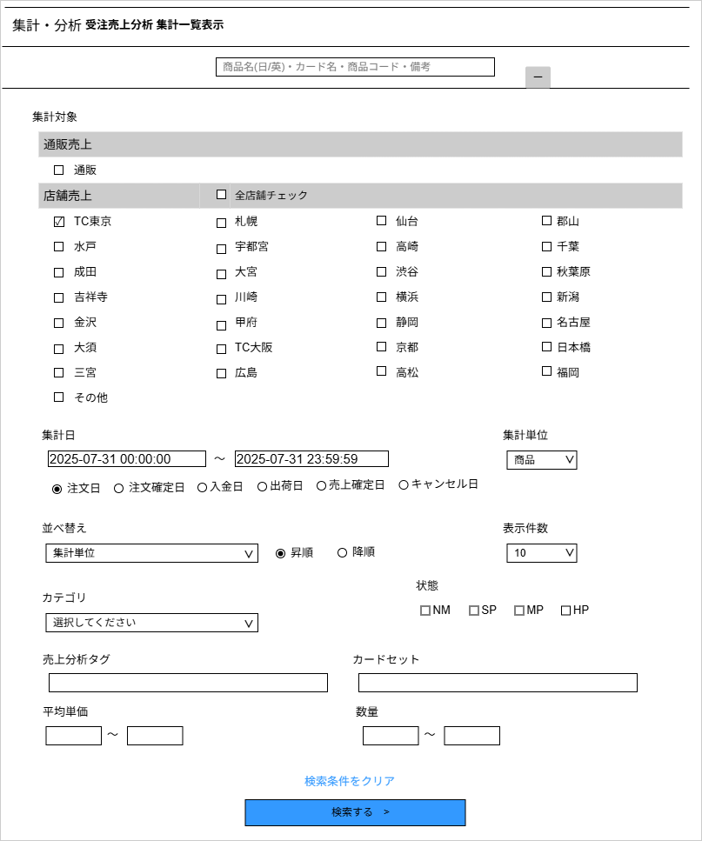

(1)
(2)

(3)

(5)
 |  |  |  |  |  |  |  |  |  |  |  |  |  |  |  |  |  |  | 店舗の検索はあるが、出力項目に店舗がないため、
 |  |  |  |  |  |  |  |  |  |  |  |  |  |  |  |  |  |  | 指定された店舗すべてで集計でよいか
 |  |  |  |  |  |  |  |  |  |  |  |  |  |  |  |  |  |  |  | ここにすべての店舗の集計を含む

(4)

(6)
(7)
(8)

(9)

(11)
(10)
(12)

(13)
(14)

(15)
(16)

(17)
(18)

(19)

(20)

 | カスタマイズ説明
 | ・カスタマイズ要件
 |  | ・ | 検索項目について
 |  | ・ | スマレジについて
 |  | ・ | 集計単位の選択肢を商品・カテゴリのみとし、支払方法、購入グループ、都道府県、性別、利用端末、年代(会員)は削除する

 |  | カスタマイズ要件に記載の内容以外は現行踏襲とする

 | 処理概要（★はカスタマイズ項目）
 | 概要
 |  | 受注データを使って集計単位を指定して集計を行うことが可能

 | 機能
 |  | 現行機能をベースに下記のカスタマイズを行う

 | 検索項目について
 |  | ・ | 下記の項目を削除
 |  |  | ・ | 生年月日
 |  |  | ・ | 性別
 |  |  | ・ | 都道府県
 |  |  | ・ | 利用端末

 |  | ・ | 識別ID 3:集計対象(通販)にチェックを入れた場合、通販の売上集計を行う
 |  | ・ | 識別ID 4:集計対象(各店舗)の追加。店舗一覧から売上集計したい店舗にチェックを入れる
 |  |  | 初期設定として、店舗一覧にログインしたユーザーが所属している店舗にチェックが入った状態で表示される(追加)
 |  | ・ | 識別ID 5:店舗全選択/全解除のチェックボックスは、識別ID 5:集計対象(各店舗)の全チェックボックスと連動
 |  |  | チェックを入れると、識別ID 5:集計対象(各店舗)にある全店舗のチェックボックスにチェックが入る
 |  |  | チェックを外すと、識別ID 5:集計対象(各店舗)にある全店舗のチェックボックスにチェックが外れる

 |  | ・ | 識別ID 7:集計日(To)について、デフォルトの値を当月末日に設定
 |  |  | 例 | 2025-7-31 23:59:59

 |  | ・ | 識別ID:8 集計単位の選択肢を商品・カテゴリのみとし、支払方法、購入グループ、都道府県、性別、利用端末、年代(会員)は削除する

 | スマレジについて
 |  | ・ | スマレジの取引データは基本的にリアルタイムに送信される
 |  | ・ | 本店のほか、支店やスマレジの取引情報も集計対象として取り扱う

 | 識別ID |  |  | ラベル |  | 書式・制限 |  | 必須 |  | 最大値 |  | 初期値 |  | 画面部品の説明
 | 1 |  |  | キーワード検索 |  | テキストボックス |  | - |  |  |  | - |  | 検索対象 : 商品名(日/英)・カード名・商品コード・備考
 | 2 |  |  | 検索枠表示・非表示ボタン |  | ボタン |  | - |  |  |  | - |  | 検索枠(識別ID 2～15)の表示・非表示
 | 3 |  |  | 集計対象(通販) |  | チェックボックス |  | - |  |  |  | - |  | 検索結果に「通販売上集計」を含める場合はチェックを入れる
 | 4 |  |  | 集計対象(各店舗) |  | チェックボックス (店舗毎) |  | - |  |  |  | - |  | 店舗一覧から「店舗売上集計」をしたい店舗にチェックを入れる。ログインユーザーの所属店舗には自動的にチェックが入る。
 | 5 |  |  | 店舗全選択/全解除 |  | チェックボックス |  | - |  |  |  | - |  | チェックボックスの設定に沿って、すべての各店舗のチェックボックスと連動
 | 6 |  |  | 集計日(From) |  | 日時(yyyy/mm/dd hh:mm:ss) |  | - |  |  |  | 当月1日 |  | 集計開始日時を指定する
 | 7 |  |  | 集計日(To) |  | 日時(yyyy/mm/dd hh:mm:ss) |  | - |  |  |  | 当月末日 |  | 集計終了日時を指定する
 | 8 |  |  | 集計日対象項目 |  | ラジオボックス |  | - |  |  |  | - |  | 上記集計期間内で取得する項目を選択
 | 9 |  |  | 集計単位 |  | リストボックス |  | - |  |  |  | - |  | グループ化させる集計単位を指定 選択肢 : 商品,カテゴリ 既存の下記選択肢は削除 支払方法、購入グループ、都道府県、性別、利用端末、年代(会員)
 | 10 |  |  | 並び替え(項目) |  | リストボックス |  | - |  |  |  | - |  | 並べ替えする項目を指定
 | 11 |  |  | 並び替え(並び順) |  | ラジオボックス |  | - |  |  |  | - |  | 上記の並び替え(項目)の並び順を指定 選択肢:昇順・降順
 | 12 |  |  | 件数 |  | リストボックス |  | - |  |  |  | - |  | 1ページに表示する件数 選択肢(赤文字は追加項目) 10,50,100,300,500,1000,2000,10000,12000,15000,20000
 | 13 |  |  | カテゴリ |  | リストボックス |  | - |  |  |  | - |  | 集計したいカテゴリを指定
 | 14 |  |  | 状態 |  | チェックボックス |  | - |  |  |  | - |  | 選択肢 : NM・SP・MP・HP
 | 15 |  |  | 売上分析タグ |  | 複数テキストボックス |  | - |  |  |  | - |  | 商品管理 - 売上分析タグで登録されているデータから選択
 | 16 |  |  | カードセット |  | 複数テキストボックス |  | - |  |  |  | - |  | カード管理 - カードセット管理で登録されているデータから選択
 | 17 |  |  | 平均単価 |  | 数値 |  | - |  |  |  | -
 | 18 |  |  | 数量 |  | 数値 |  | - |  |  |  | -
 | 19 |  |  | 検索条件をクリア |  | リンク |  | - |  |  |  | -
 | 20 |  |  | 検索ボタン |  | ボタン |  | - |  |  |  | -

受注売上分析 集計一覧(検索結果-集計単位 商品)
ドキュメント名 |  |  |  |  | 分析・集計管理機能 |  |  |  | セクション
プロジェクト名 |  |  |  |  | サイトリニューアル |  |  |  | 作成者 |  | 高久 |  | 作成日 | 2025-07-09 | 更新者 | 更新日

機能No |  |  | M12-03 |  | 機能名 |  | 受注売上分析 集計一覧(検索結果) 集計単位:商品 |  |  |  |  |  | 概要 | 受注データを使って集計単位を指定して集計を行うことが可能

 | レイアウト図
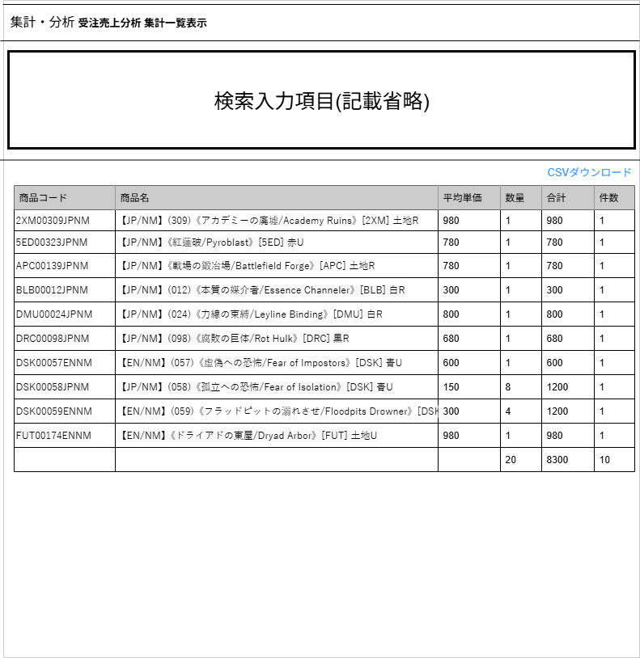

(10)
(1)
(2)
(3)
(4)
(5)
(6)

(7)
(8)
(9)

 | カスタマイズ説明
 | ・カスタマイズ要件
 |  | ・ | 出力結果項目について
 |  | ・ | スマレジについて

 |  | カスタマイズ要件に記載の内容以外は現行踏襲とする

 | 処理概要（★はカスタマイズ項目）
 | 概要
 |  | 受注データを使って集計単位を指定して集計を行うことが可能
 |  | (集計日期間内の集計日対象項目の商品ごとの統計を行う)

 | 機能
 |  | 現行機能をベースに下記のカスタマイズを行う

 | 出力結果項目について
 |  | ・ | 下記の項目を削除
 |  |  | ・ | 数量割合
 |  |  | ・ | 合計割合
 |  |  | ・ | 件数割合

 | スマレジについて
 |  | ・ | スマレジの取引データは基本的にリアルタイムに送信される
 |  | ・ | 本店のほか、支店やスマレジの取引情報も集計対象として取り扱う

 | 識別ID |  |  | ラベル |  | 書式・制限 |  | 必須 |  | 最大値 |  | 初期値 |  | 画面部品の説明
 | 1 |  |  | 商品コード |  | ラベル |  | - |  | - |  | -
 | 2 |  |  | 商品名 |  | ラベル |  | - |  | - |  | -
 | 3 |  |  | 平均単価 |  | ラベル |  | - |  | - |  | -
 | 4 |  |  | 数量 |  | ラベル |  | - |  | - |  | -
 | 5 |  |  | 合計 |  | ラベル |  | - |  | - |  | -
 | 6 |  |  | 件数 |  | ラベル |  | - |  | - |  | -
 | 7 |  |  | 数量累計 |  | ラベル |  | - |  | - |  | - |  | 識別ID 4 :「数量」の総合計
 | 8 |  |  | 合計累計 |  | ラベル |  | - |  | - |  | - |  | 識別ID 5 :「合計」の総合計
 | 9 |  |  | 件数累計 |  | ラベル |  | - |  | - |  | - |  | 識別ID 6 :「件数」の総合計
 | 10 |  |  | CSVダウンロード |  | リンク |  | - |  | - |  | -

受注売上分析 集計一覧(検索結果-集計単位 カテゴリ )
ドキュメント名 |  |  |  |  | 分析・集計管理機能 |  |  |  | セクション
プロジェクト名 |  |  |  |  | サイトリニューアル |  |  |  | 作成者 |  | 高久 |  | 作成日 | 2025-07-09 | 更新者 | 更新日

機能No |  |  | M12-03 |  | 機能名 |  | 受注売上分析 集計一覧(検索結果) 集計単位:カテゴリ |  |  |  |  |  | 概要 | 受注データを使って集計単位を指定して集計を行うことが可能

 | レイアウト図
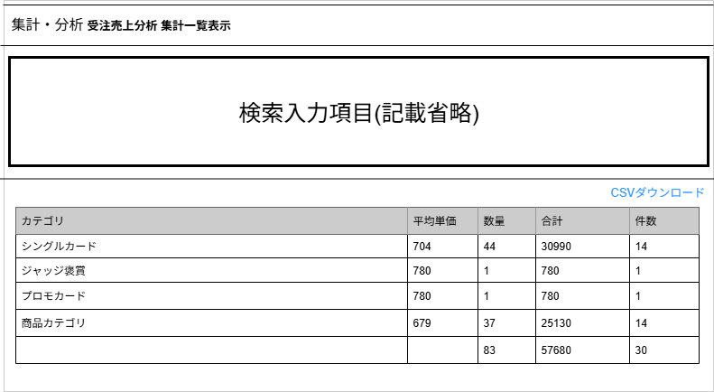

(2)
(4)
(5)
(9)
(1)
(3)

(6)
(7)
(8)

 | カスタマイズ説明
 | ・カスタマイズ要件
 |  | ・ | 出力結果項目について
 |  | ・ | スマレジについて

 |  | カスタマイズ要件に記載の内容以外は現行踏襲とする

 | 処理概要（★はカスタマイズ項目）
 | 概要
 |  | 受注データを使って集計単位を指定して集計を行うことが可能
 |  | (集計日期間内の集計日対象項目のカテゴリごとの統計を行う)

 | 機能
 |  | 現行機能をベースに下記のカスタマイズを行う

 | 出力結果項目について
 |  | ・ | 下記の項目を削除
 |  |  | ・ | 数量割合
 |  |  | ・ | 合計割合
 |  |  | ・ | 件数割合

 | スマレジについて
 |  | ・ | スマレジの取引データは基本的にリアルタイムに送信される
 |  | ・ | 本店のほか、支店やスマレジの取引情報も集計対象として取り扱う

 | 識別ID |  |  | ラベル |  | 書式・制限 |  | 必須 |  | 最大値 |  | 初期値 |  | 画面部品の説明
 | 1 |  |  | カテゴリ |  | ラベル |  | - |  | - |  | -
 | 2 |  |  | 平均単価 |  | ラベル |  | - |  | - |  | -
 | 3 |  |  | 数量 |  | ラベル |  | - |  | - |  | -
 | 4 |  |  | 合計 |  | ラベル |  | - |  | - |  | -
 | 5 |  |  | 件数 |  | ラベル |  | - |  | - |  | -
 | 6 |  |  | 数量累計 |  | ラベル |  | - |  | - |  | - |  | 識別ID 3 :「数量」の総合計
 | 7 |  |  | 合計累計 |  | ラベル |  | - |  | - |  | - |  | 識別ID 4 :「合計」の総合計
 | 8 |  |  | 件数累計 |  | ラベル |  | - |  | - |  | - |  | 識別ID 5 :「件数」の総合計
 | 9 |  |  | CSVダウンロード |  | リンク |  | - |  | - |  | -

入荷通知依頼 一覧表示(検索項目)
ドキュメント名 |  |  |  |  | 分析・集計管理機能 |  |  |  | セクション
プロジェクト名 |  |  |  |  | サイトリニューアル |  |  |  | 作成者 |  | 高久 |  | 作成日 | 2025-07-09 | 更新者 | 堀部 | 更新日 | 2025-10-27

機能No |  |  | M12-05 |  | 機能名 |  | 入荷通知依頼 |  |  |  |  |  | 概要 | フロントにて入荷通知を受け取る依頼がされた商品を確認することができる

 | レイアウト図
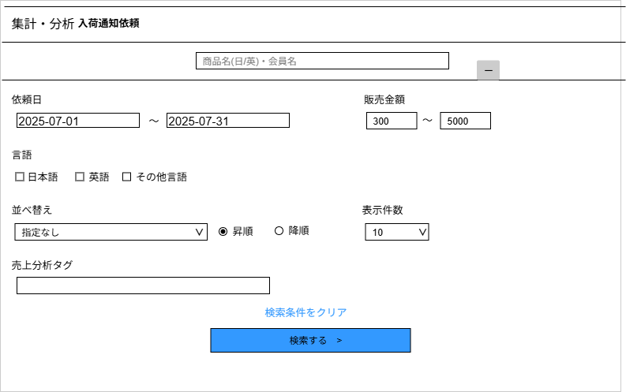

(1)
(2)

(3)
(4)
(5)
(6)

(7)

(8)
(9)
(10)

(11)

(12)

(13)

 | カスタマイズ説明
 | ・カスタマイズ要件
 |  | ・ | 入荷通知範囲の変更
 |  | ・ | 言語指定項目の追加

 |  | カスタマイズ要件に記載の内容以外は現行踏襲とする

 | 処理概要（★はカスタマイズ項目）
 | 概要
 |  | フロントにて入荷通知を受け取る依頼がされた商品を確認することができる

 | 機能
 |  | 現行機能をベースに下記のカスタマイズを行う

 | 入荷通知範囲の変更
 |  | ・ | 商品単位でも入荷通知依頼を設定できるようになるため、商品単位の入荷通知依頼を出力可能とする

 | 言語指定項目の追加
 |  | ・ | 言語の指定できるようになるため、言語指定による入荷通知依頼の出力が可能

 | 識別ID |  |  | ラベル |  | 書式・制限 |  | 必須 |  | 最大値 |  | 初期値 |  | 画面部品の説明
 | 1 |  |  | キーワード検索 |  | テキストボックス |  | - |  |  |  | - |  | 検索対象 : 商品名(日/英)・会員名
 | 2 |  |  | 検索枠表示・非表示ボタン |  | ボタン |  | - |  |  |  | - |  | 検索枠(識別ID 3～13)の表示・非表示
 | 3 |  |  | 依頼日(From) |  | 日付(yyyy/mm/dd) |  | - |  |  |  | 当月1日 |  | 依頼日範囲指定の開始日を指定する
 | 4 |  |  | 依頼日(To) |  | 日付(yyyy/mm/dd) |  | - |  |  |  | 当月末日 |  | 依頼日範囲指定の終了日を指定する
 | 5 |  |  | 販売金額(From) |  | 数値 |  | - |  |  |  | - |  | 販売金額の範囲(最大値)を指定
 | 6 |  |  | 販売金額(To) |  | 数値 |  | - |  |  |  | - |  | 販売金額の範囲(最小値)を指定
 | 7 |  |  | 言語 |  | チェックボックス |  |  |  |  |  |  |  | 日本語・英語・その他言語の言語指定
 | 8 |  |  | 並び替え(項目) |  | リストボックス |  | - |  |  |  | - |  | 並べ替えする項目を指定
 | 9 |  |  | 並び替え(並び順) |  | ラジオボックス |  | - |  |  |  | - |  | 上記の並び替え(項目)の並び順を指定 選択肢:昇順・降順
 | 10 |  |  | 売上分析タグ |  | 複数テキストボックス |  | - |  |  |  | - |  | 商品管理 - 売上分析タグで登録されているデータから選択
 | 11 |  |  | 表示件数 |  | チェックボックス |  | - |  |  |  | - |  | 1ページに表示する行数を指定。選択肢: 10,50,100,300,500,100,200,10000,12000
 | 12 |  |  | 検索条件をクリア |  | リンク |  | - |  |  |  | - |  | 識別ID 1～12(2を除く) の入力内容をすべて初期値に戻す
 | 13 |  |  | 検索ボタン |  | ボタン |  | - |  |  |  | -

入荷通知依頼 一覧表示(検索結果)
ドキュメント名 |  |  |  |  | 分析・集計管理機能 |  |  |  | セクション
プロジェクト名 |  |  |  |  | サイトリニューアル |  |  |  | 作成者 |  | 高久 |  | 作成日 | 2025-07-09 | 更新者 | 堀部 | 更新日 | 2025-10-22

機能No |  |  | M12-05 |  | 機能名 |  | 入荷通知依頼 |  |  |  |  |  | 概要 | フロントにて入荷通知を受け取る依頼がされた商品を確認することができる

 | レイアウト図
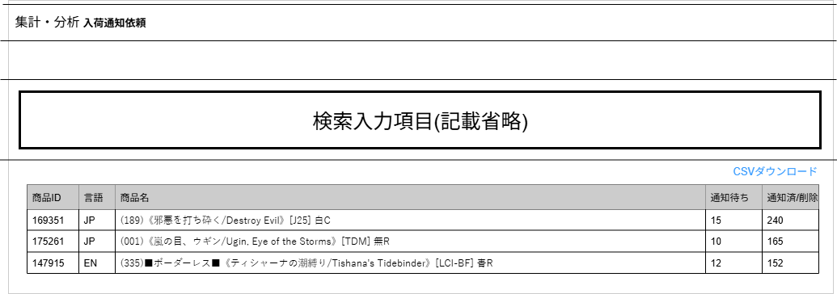

 |  |  |  |  |  |  |  |  |  |  |  |  |  |  |  |  |  |  | 以下仕様について、同一商品ID別規格で通知待ちと削除があった場合はどちらにカウントするか
 |  |  |  |  |  |  |  |  |  |  |  |  |  |  |  |  |  |  | 識別ID 4:「通知待ち」の追加
 |  |  |  |  |  |  |  |  |  |  |  |  |  |  |  |  |  |  | 検索項目で指定した条件に該当する商品ごとの入荷通知待ち件数を取得
 |  |  |  |  |  |  |  |  |  |  |  |  |  |  |  |  |  |  | 商品規格ごとに設定されている場合、異なる規格であっても同じ商品で登録している場合は1カウントとし、規格ごとにカウントしない。
 |  |  |  |  |  |  |  |  |  |  |  |  |  |  |  |  |  |  | 識別ID 5:「削除」の追加
 |  |  |  |  |  |  |  |  |  |  |  |  |  |  |  |  |  |  | 検索項目で指定した条件に該当する商品ごとの通知済もしくはユーザー自身が通知取り消しを行った件数を取得
(6)
 |  |  |  |  |  |  |  |  |  |  |  |  |  |  |  |  |  |  | 商品規格ごとに設定されている場合、異なる規格であっても同じ商品で登録している場合は1カウントとし、規格ごとにカウントしない。
(1)
(2)
(3)
(4)
(5)
削除

 | カスタマイズ説明
 | ・カスタマイズ要件
 |  | ・ | 商品IDの追加
 |  | ・ | 言語の追加
 |  | ・ | 各カウント数について

 |  | カスタマイズ要件に記載の内容以外は現行踏襲とする

 | 処理概要（★はカスタマイズ項目）
 | 概要
 |  | フロントにて入荷通知を受け取る依頼がされた商品を確認することができる

 | 機能
 |  | 現行機能をベースに下記のカスタマイズを行う

 | 商品IDの追加
 |  | ・ | 識別ID 1:商品IDの追加
 |  | ・ | 識別ID 2:言語の追加

 | 各カウント数について
 |  | ・ | 識別ID 4:「通知待ち」の追加
 |  |  | 検索項目で指定した条件に該当する商品ごとの入荷通知待ち件数を取得
 |  |  | 商品規格ごとに設定されている場合、異なる規格であっても同じ商品で登録している場合は1カウントとし、規格ごとにカウントしない。
 |  | ・ | 識別ID 5:「削除」の追加
 |  |  | 検索項目で指定した条件に該当する商品ごとの通知済もしくはユーザー自身が通知取り消しを行った件数を取得
 |  |  | 商品規格ごとに設定されている場合、異なる規格であっても同じ商品で登録している場合は1カウントとし、規格ごとにカウントしない。

 | 識別ID |  |  | ラベル |  | 書式・制限 |  | 必須 |  | 最大値 |  | 初期値 |  | 画面部品の説明
 | 1 |  |  | 商品ID |  | ラベル |  | - |  | - |  | - |  | 入荷通知依頼を行った商品ID
 |  | 2 |  | 言語 |  | ラベル |  | - |  | - |  | -
 | 3 |  |  | 商品名 |  | ラベル |  | - |  | - |  | -
 | 4 |  |  | 通知待ち |  | ラベル |  | - |  | - |  | -
 | 5 |  |  | 通知済/削除 |  | ラベル |  | - |  | - |  | -
 | 6 |  |  | 入荷通知一覧CSV出力 |  | リンク |  | - |  | - |  | -

フォーマット売上分析 集計一覧(検索項目)
ドキュメント名 |  |  |  |  | 分析・集計管理機能 |  |  |  | セクション
プロジェクト名 |  |  |  |  | サイトリニューアル |  |  |  | 作成者 |  | 高久 |  | 作成日 | 2025-07-09 | 更新者 | 更新日

機能No |  |  | M12-07 |  | 機能名 |  | フォーマット売上分析 集計一覧表示 |  |  |  |  |  | 概要 | 受注データを使って受注データに紐づく売上分析タグ別に集計を行うことが可能

 | レイアウト図

(1)
(4)

(2)
(3)

どちらにもチェックがない場合は集計を行わない

 | カスタマイズ説明
 | ・カスタマイズ要件
 |  | ・ | 売上分析の集計対象を指定
 |  | ・ | スマレジについて

 |  | カスタマイズ要件に記載の内容以外は現行踏襲とする

 | 処理概要（★はカスタマイズ項目）
 | 概要
 |  | 受注データを使って受注データに紐づく売上分析タグ別に集計を行うことが可能

 | 機能
 |  | 現行機能をベースに下記のカスタマイズを行う

 | 売上分析の集計対象を指定
 |  | 識別ID 2:集計対象(通販)を追加。「通販」を集計対象として含める場合、チェックを入れる
 |  | 識別ID 3:集計対象(店舗)を追加。「全店舗」を集計対象として含める場合、チェックを入れる
 |  | 上記両方チェックを入れた場合は、「通販」「全店舗」両方集計対象とする。

 | スマレジについて
 |  | ・ | スマレジの取引データは基本的にリアルタイムに送信される
 |  | ・ | 本店のほか、支店やスマレジの取引情報も集計対象として取り扱う

 | 識別ID |  |  | ラベル |  | 書式・制限 |  | 必須 |  | 最大値 |  | 初期値 |  | 画面部品の説明
 | 1 |  |  | 集計月 |  | 年月(yyyy-mm) |  | 〇 |  | - |  | -
 |  | 2 |  | 集計対象(通販) |  | チェックボックス |  | ※ |  |  |  | チェックON |  | 集計対象に「通販」を含める
 |  | 3 |  | 集計対象(店舗) |  | チェックボックス |  | ※ |  |  |  | チェックON |  | 集計対象に「全店舗」を含める
 | 4 |  |  | 検索ボタン |  | ボタン |  | - |  | - |  | -
 | ※識別ID2:集計対象(通販)・識別ID3 :集計対象(店舗)は必ず1つ以上はチェックを入れる必要があります

フォーマット売上分析 集計一覧(検索結果)
ドキュメント名 |  |  |  |  | 分析・集計管理機能 |  |  |  | セクション
プロジェクト名 |  |  |  |  | サイトリニューアル |  |  |  | 作成者 |  | 高久 |  | 作成日 | 2025-07-09 | 更新者 | 更新日

機能No |  |  | M12-07 |  | 機能名 |  | フォーマット売上分析 集計一覧表示 |  |  |  |  |  | 概要 | 受注データを使って受注データに紐づく売上分析タグ別に集計を行うことが可能

 | レイアウト図
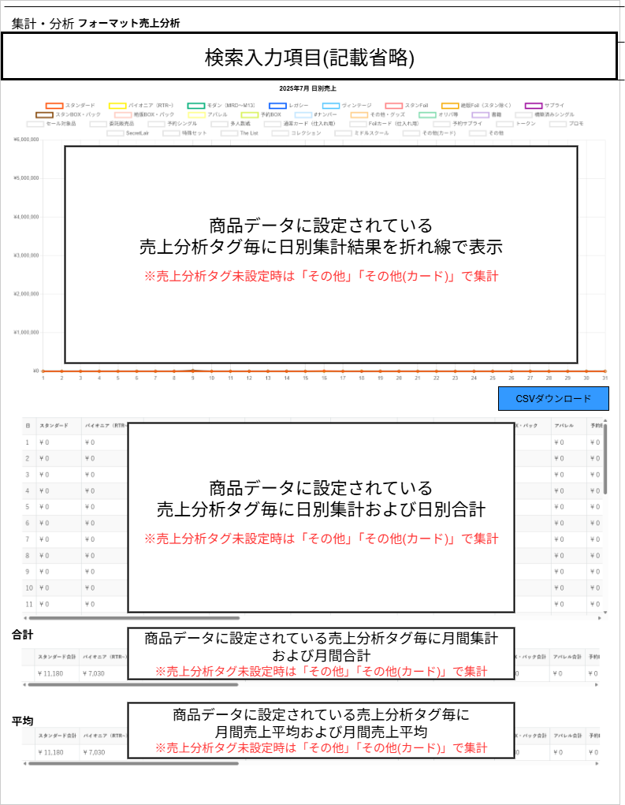

(1)

(5)

(2)

(3)

(4)

 | カスタマイズ説明
 | ・カスタマイズ要件
 |  | ・ | スマレジについて

 |  | カスタマイズ要件に記載の内容以外は現行踏襲とする

 | 処理概要（★はカスタマイズ項目）
 | 概要
 |  | 受注データを使って受注データに紐づく売上分析タグ別に集計を行うことが可能

 | 機能
 |  | 現行機能をベースに下記のカスタマイズを行う

 | スマレジについて
 |  | ・ | スマレジの取引データは基本的にリアルタイムに送信される
 |  | ・ | 本店のほか、支店やスマレジの取引情報も集計対象として取り扱う

 | 識別ID |  |  | ラベル |  | 書式・制限 |  | 必須 |  | 最大値 |  | 初期値 |  | 画面部品の説明
 | 1 |  |  | 日毎売上分析タグ毎売上 (グラフ) |  | - |  | - |  | - |  | -
 | 2 |  |  | 日毎売上分析タグ毎売上 (一覧) |  | - |  | - |  | - |  | -
 | 3 |  |  | 売上分析タグ毎売上合計 |  | - |  | - |  | - |  | -
 | 4 |  |  | 売上分析タグ毎売上平均 |  | - |  | - |  | - |  | -
 | 5 |  |  | CSVダウンロード |  | ボタン |  | - |  | - |  | -

フォーマット売上分析 CSV出力
ドキュメント名 |  |  |  |  | 分析・集計管理機能 |  |  | セクション
プロジェクト名 |  |  |  |  | サイトリニューアル |  |  | 作成者 | 高久 | 作成日 | 2025-07-09 | 更新者 | 更新日

機能No |  |  | M12-08 |  | 機能名 |  | フォーマット売上分析 CSV出力 |  |  | 概要 | 受注データを使って受注データに紐づく売上分析タグ別に集計を行うことが可能

 | M12-08 フォーマット売上分析 CSVダウンロード
 | 識別ID |  |  | 項目名 |  | 備考
 | 1 |  |  | 日
売上分析タグ登録件数分の項目の日別集計(可変)
 | 2 |  |  | スタンダード
 | 3 |  |  | パイオニア(RTR～)
 | 4 |  |  | モダン(MRD～M13)
 | 5 |  |  | レガシー
 | 6 |  |  | ヴィンテージ
 | 7 |  |  | スタンFoil
 | 8 |  |  | 絶版Foil(スタン除く)
 | 9 |  |  | サプライ
 | 10
 | 11
 | 12
 | 13
 | 14
 | 15
 | α-2 |  |  | その他(カード)
 | α-1 |  |  | その他
 | α |  |  | 合計

 | カスタマイズ説明
 | ・カスタマイズ要件
 |  | ・ | スマレジについて

 |  | カスタマイズ要件に記載の内容以外は現行踏襲とする

 | 処理概要（★はカスタマイズ項目）
 | 概要
 |  | 受注データを使って受注データに紐づく売上分析タグ別に集計を行うことが可能

 | 機能
 |  | 現行機能をベースに下記のカスタマイズを行う

 | スマレジについて
 |  | ・ | スマレジの取引データは基本的にリアルタイムに送信される
 |  | ・ | 本店のほか、支店やスマレジの取引情報も集計対象として取り扱う

特集タグ編集CSVダウンロード(検索項目)
ドキュメント名 |  |  |  |  | 分析・集計管理機能 |  |  |  | セクション
プロジェクト名 |  |  |  |  | サイトリニューアル |  |  |  | 作成者 |  | 高久 |  | 作成日 | 2025-07-09 | 更新者 | 更新日

機能No |  |  | M12-09 |  | 機能名 |  | 特集タグ編集CSVダウンロード |  |  |  |  |  | 概要 | 特集タグ編集CSVをダウンロードすることができる

 | レイアウト図

(1)
(2)
(3)

(4)

(5)

 | カスタマイズ説明
 | ・カスタマイズ要件
 |  | ・ | 採用枚数略式CSVダウンロードの廃止

 |  | カスタマイズ要件に記載の内容以外は現行踏襲とする

 | 処理概要（★はカスタマイズ項目）
 | 概要
 |  | 特集タグ編集CSVをダウンロードすることができる

 | 機能
 |  | 現行機能をベースに下記のカスタマイズを行う

 | 採用枚数略式CSVダウンロードの廃止
 |  | ・ | 採用枚数略式CSVダウンロードは利用頻度が少ないため、今回のカスタマイズで廃止する
 |  | ・ | 特集タグ編集用CSVダウンロードは現行踏襲

 | 識別ID |  |  | ラベル |  | 書式・制限 |  | 必須 |  | 最大値 |  | 初期値 |  | 画面部品の説明
 | 1 |  |  | 集計日(From) |  | 日付(yyyy/mm/dd) |  | 〇 |  | - |  | 当月1日 |  | 集計開始日付を指定する
 | 2 |  |  | 集計日(To) |  | 日付(yyyy/mm/dd) |  | - |  | - |  | - |  | 集計終了日付を指定する
 |  | 3 |  | フォーマット |  | リスト |  | 〇 |  | - |  | - |  | 商品カードのフォーマットから選択
 |  | 4 |  | 基本土地項目追加 |  | チェックボックス |  | - |  | - |  | -
 | 5 |  |  | 特集タグ編集CSVダウンロード |  | ボタン |  | - |  | - |  | -

